Лист 1
Прайс-лист
МИР ПРЯЖИ

В валюте: руб. (курс 1).
Цены указаны на 07.08.2020

№ | Номенклатура/ Характеристика номенклатуры | Описание | Изображение | Артикул | Цена | Ед. | Остаток | Ссылка на сайт
 | Для вязания "PRYM" эластичная дополнительная нить 970026 в блистере прозрачная | Для вязания "PRYM" эластичная дополнительная нить 970026 в блистере прозрачная | 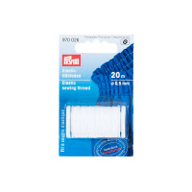 | 970026 | 99.00 |  |  | Изображение
 | Для вязания "PRYM" эластичная дополнительная нить 970026 в блистере прозрачная |  |  |  | 99.00 | карта | 19 | Изображение
 | Мононить "Gamma" MF-04 0.12 мм, упак.12 шт. х 250 м чёрный | Мононить "Gamma" MF-04 0.12 мм, упак.12 шт. х 250 м чёрный | 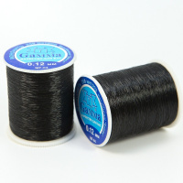 | MF-04 | 208.76 |  |  | Изображение
 | Мононить "Gamma" MF-04 0.12 мм, упак.12 шт. х 250 м чёрный |  |  |  | 208.76 | упак | 4 | Изображение
 | Мононить "Gamma" MF-04 100% нейлон 0.10 мм, 12 шт. х 250 м, белый | Мононить "Gamma" MF-04 100% нейлон 0.10 мм, 12 шт. х 250 м, белый | 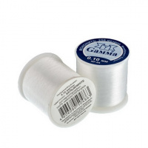 | MF-04 | 226.50 |  |  | Изображение
 | Мононить "Gamma" MF-04 100% нейлон 0.10 мм, 12 шт. х 250 м, белый |  |  |  | 226.50 | упак | 20 | Изображение
 | Мононить "Gamma" MF-04 100% нейлон 0.12 мм, 12 шт. х 250 м, белый | Мононить "Gamma" MF-04 100% нейлон 0.12 мм, 12 шт. х 250 м, белый |  | MF-04 | 234.75 |  |  | Изображение
 | Мононить "Gamma" MF-04 100% нейлон 0.12 мм, 12 шт. х 250 м, белый |  |  |  | 234.75 | упак | 18 | Изображение
 | Мононить "Gamma" MF-04 100% нейлон 0.15 мм, 12 шт. х 250 м, белый | Мононить "Gamma" MF-04 100% нейлон 0.15 мм, 12 шт. х 250 м, белый | 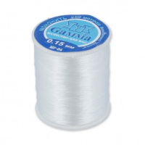 | MF-04 | 258.00 |  |  | Изображение
 | Мононить "Gamma" MF-04 100% нейлон 0.15 мм, 12 шт. х 250 м, белый |  |  |  | 258.00 | упак | 17 | Изображение
 | Мононить "Hemline" 240 прозрачный светлый, 100% нейлон 200 м | Мононить "Hemline" 240 прозрачный светлый, 100% нейлон 200 м | 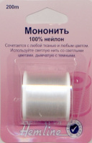 | 240 | 48.01 |  |  | Изображение
 | Мононить "Hemline" 240 прозрачный светлый, 100% нейлон 200 м |  |  |  | 48.01 | шт | 24 | Изображение
 | Мононить (шнур) "Gamma" ECG-2.0 силиконовый 50 м, прозрачный | Мононить (шнур) "Gamma" ECG-2.0 силиконовый 50 м, прозрачный | 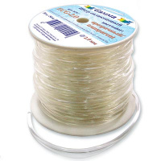 | ECG-2.0 | 126.60 |  |  | Изображение
 | Мононить (шнур) "Gamma" ECG-2.0 силиконовый 50 м, прозрачный |  |  |  | 126.60 | шт | 4 | Изображение
 | Мононить 870100 Hobby&Pro, прозрачная 0,12 мм/100 м | Мононить 870100 Hobby&Pro, прозрачная 0,12 мм/100 м |  | 676766 | 147.00 |  |  | Изображение
 | Мононить 870100 Hobby&Pro, прозрачная 0,12 мм/100 м |  |  |  | 147.00 | упак | 5 | Изображение
 | Мононить MNN-020/150 "Рукоделие" 0.20мм х 150м | Мононить MNN-020/150 "Рукоделие" 0.20мм х 150м | 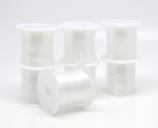 | MNN-020/150 | 588.50 |  |  | Изображение
 | Мононить MNN-020/150 "Рукоделие" 0.20мм х 150м |  |  |  | 588.50 | упак | 223 | Изображение
 | Мононить MNN-025/100 "Рукоделие" 0.25мм х 100м | Мононить MNN-025/100 "Рукоделие" 0.25мм х 100м |  | MNN-025/100 | 588.50 |  |  | Изображение
 | Мононить MNN-025/100 "Рукоделие" 0.25мм х 100м |  |  |  | 588.50 | упак | 259 | Изображение
 | Мононить MNN-030/080 "Рукоделие" 0.30мм х 80м | Мононить MNN-030/080 "Рукоделие" 0.30мм х 80м |  | MNN-030/080 | 588.50 |  |  | Изображение
 | Мононить MNN-030/080 "Рукоделие" 0.30мм х 80м |  |  |  | 588.50 | упак | 236 | Изображение
 | Мононить MNN-035/060 "Рукоделие" 0.35мм х 60м | Мононить MNN-035/060 "Рукоделие" 0.35мм х 60м |  | MNN-035/060 | 588.50 |  |  | Изображение
 | Мононить MNN-035/060 "Рукоделие" 0.35мм х 60м |  |  |  | 588.50 | упак | 101 | Изображение
 | Мононить MNN-040/040 "Рукоделие" 0.40мм х 40м | Мононить MNN-040/040 "Рукоделие" 0.40мм х 40м |  | MNN-040/040 | 588.50 |  |  | Изображение
 | Мононить MNN-040/040 "Рукоделие" 0.40мм х 40м |  |  |  | 588.50 | упак | 82 | Изображение
 | Мононить MNN-045/030 "Рукоделие" 0.45мм х 30м | Мононить MNN-045/030 "Рукоделие" 0.45мм х 30м |  | MNN-045/030 | 588.50 |  |  | Изображение
 | Мононить MNN-045/030 "Рукоделие" 0.45мм х 30м |  |  |  | 588.50 | упак | 117 | Изображение
 | Мононить MNN-050/025 "Рукоделие" 0.50мм х 25м | Мононить MNN-050/025 "Рукоделие" 0.50мм х 25м |  | MNN-050/025 | 588.50 |  |  | Изображение
 | Мононить MNN-050/025 "Рукоделие" 0.50мм х 25м |  |  |  | 588.50 | упак | 11 | Изображение
 | Мононить прозрачная в пластиковой банке-контейнере, 48 катушек х 200 м | Мононить прозрачная в пластиковой банке-контейнере, 48 катушек х 200 м | 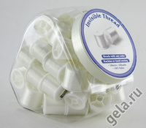 | DJ.240 | 1681.62 |  |  | Изображение
 | Мононить прозрачная в пластиковой банке-контейнере, 48 катушек х 200 м |  |  |  | 1681.62 | шт | 6 | Изображение
 | Мононить, прозрачный темный, 100% нейлон 200 м . | Мононить, прозрачный темный, 100% нейлон 200 м . | 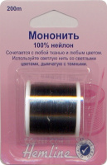 | 241 | 50.51 |  |  | Изображение
 | Мононить, прозрачный темный, 100% нейлон 200 м . |  |  |  | 50.51 | шт | 10 | Изображение
 | Набор ниток "Gamma" ST-004 (Золото, серебро, мононить)х100м, в блистере | Набор ниток "Gamma" ST-004 (Золото, серебро, мононить)х100м, в блистере |  | ST-004 | 69.16 |  |  | Изображение
 | Набор ниток "Gamma" ST-004 (Золото, серебро, мононить)х100м, в блистере |  |  |  | 69.16 | шт | 12 | Изображение
 | Нитки "Gamma" металлизир. MY-02 100% полиэстер 12 х 100 м | Нитки "Gamma" металлизир. MY-02 100% полиэстер 12 х 100 м | 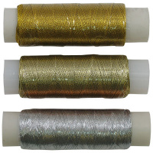 | MY-02 | 187.20 |  |  | Изображение
 | Нитки "Gamma" металлизир. MY-02 100% полиэстер 12 х 100 м (под золото) |  |  |  | 187.20 | упак | 8.75 | Изображение
 | Нитки "Gamma" металлизир. MY-02 100% полиэстер 12 х 100 м (под св. золото) |  |  |  | 187.20 | упак | 4.92 | Изображение
 | Нитки "Gamma" металлизир. MY-02 100% полиэстер 12 х 100 м (под серебро) |  |  |  | 187.20 | упак | 6 | Изображение
 | Нитки «Gamma» металлизир. MY-06 100% полиэстер 4570 м | Нитки «Gamma» металлизир. MY-06 100% полиэстер 4570 м | 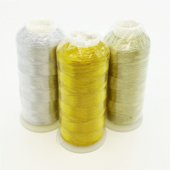 | MY-06 | 186.00 |  |  | Изображение
 | Нитки «Gamma» металлизир. MY-06 100% полиэстер 4570 м (под св. золото) |  | 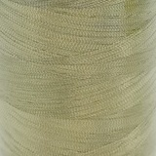 |  | 186.00 | шт | 5 | Изображение
 | Нитки «Gamma» металлизир. MY-06 100% полиэстер 4570 м (под серебро) |  | 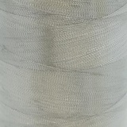 |  | 208.00 | шт | 12 | Изображение
 | Нитки 10/3 ХБ 100% хлопок 40 м 44 я суровый | Нитки 10/3 ХБ 100% хлопок 40 м 44 я суровый | 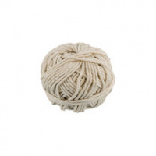 | 20/5ХБ | 76.23 |  |  | Изображение
 | Нитки 10/3 ХБ 100% хлопок 40 м 44 я суровый |  |  |  | 76.23 | шт | 8 | Изображение
 | Нитки капрон обувной 7К 100% полиамид 200 м 5 шт №04 коричневый | Нитки капрон обувной 7К 100% полиамид 200 м 5 шт №04 коричневый | 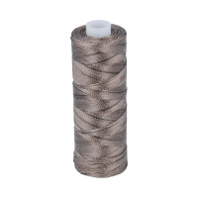 | 7К | 260.00 |  |  | Изображение
 | Нитки капрон обувной 7К 100% полиамид 200 м 5 шт №04 коричневый |  |  |  | 260.00 | упак | 5 | Изображение
 | Нитки капрон обувной 7К 100% полиамид 200 м 5 шт №05 серый | Нитки капрон обувной 7К 100% полиамид 200 м 5 шт №05 серый | 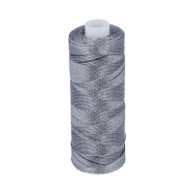 | 7К | 260.00 |  |  | Изображение
 | Нитки капрон обувной 7К 100% полиамид 200 м 5 шт №05 серый |  |  |  | 260.00 | упак | 5 | Изображение
 | Нитки металлизированные (люрекс) 0212-3303, 100 м, набор 12 шт./упак. | Нитки металлизированные (люрекс) 0212-3303, 100 м, набор 12 шт./упак. | 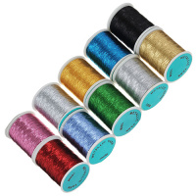 | 135345 | 204.36 |  |  | Изображение
 | Нитки металлизированные (люрекс) 0212-3303, 100 м, набор 12 шт./упак. (FMS3058 золото) |  | 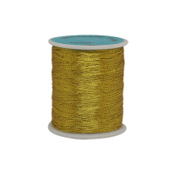 |  | 204.36 | упак | 11 | Изображение
 | Нитки металлизированные (люрекс) 0212-3303, 100 м, набор 12 шт./упак. (ассорти) |  |  |  | 204.36 | упак | 9 | Изображение
 | Нитки металлизированные (люрекс) 0212-3303, 100 м, набор 12 шт./упак. (серебро) |  | 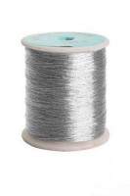 |  | 204.36 | упак | 10 | Изображение
 | Нитки Нить джутовая Д1 100% джут 1 х 100 м 109 я суровый | Нитки Нить джутовая Д1 100% джут 1 х 100 м 109 я суровый | 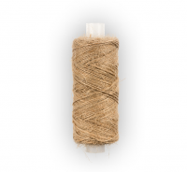 | Д1 | 30.00 |  |  | Изображение
 | Нитки Нить джутовая Д1 100% джут 1 х 100 м 109 я суровый |  |  |  | 30.00 | шт | 25 | Изображение
 | Нитки Нить джутовая Д3 100% джут 219 я 200 м суровый | Нитки Нить джутовая Д3 100% джут 219 я 200 м суровый | 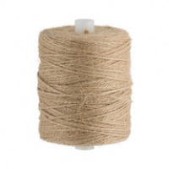 | Д3 | 78.00 |  |  | Изображение
 | Нитки Нить джутовая Д3 100% джут 219 я 200 м суровый |  |  |  | 78.00 | шт | 2 | Изображение
 | Нитки швейные эластичные "Gamma" ЕТ-10 Спандекс, 10 х 25 м | Нитки швейные эластичные "Gamma" ЕТ-10 Спандекс, 10 х 25 м | 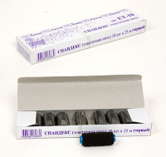 | ET-10 (ЧБ) | 153.00 |  |  | Изображение
 | Нитки швейные эластичные "Gamma" ЕТ-10 Спандекс, 10 х 25 м (белый) |  | 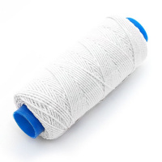 |  | 153.00 | упак | 10 | Изображение
 | Нитки швейные эластичные "Gamma" ЕТ-10 Спандекс, 10 х 25 м (черный) |  | 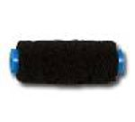 |  | 153.00 | упак | 5 | Изображение
 | Нитки швейные эластичные "Gamma" ЕТ-10 Спандекс, 10 х 25 м, ассорти | Нитки швейные эластичные "Gamma" ЕТ-10 Спандекс, 10 х 25 м, ассорти | 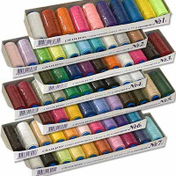 | ET-10 | 185.25 |  |  | Изображение
 | Нитки швейные эластичные "Gamma" ЕТ-10 Спандекс, 10 х 25 м, ассорти (ассорти №1) |  |  |  | 185.25 | упак | 5 | Изображение
 | Нитки швейные эластичные "Gamma" ЕТ-10 Спандекс, 10 х 25 м, ассорти (ассорти №3) |  |  |  | 185.25 | упак | 1 | Изображение
 | Нитки швейные эластичные "Gamma" ЕТ-10 Спандекс, 10 х 25 м, ассорти (ассорти №4) |  |  |  | 185.25 | упак | 6 | Изображение
 | Нитки швейные эластичные "Gamma" ЕТ-10 Спандекс, 10 х 25 м, ассорти (ассорти №6) |  |  |  | 185.25 | упак | 9 | Изображение
 | Нить Madeira эластичная, резинка (200 м) | Нить Madeira эластичная, резинка (200 м) | 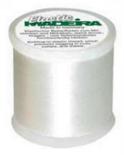 | 9800 | 520.00 |  |  | Изображение
 | Нить Madeira эластичная, резинка (200 м) |  |  |  | 520.00 | упак | 13 | Изображение
 | Нить-резинка без оплетки 30м 7700949 ассорти, 10шт. | Нить-резинка без оплетки 30м 7700949 ассорти, 10шт. |  | 7700949 | 481.50 |  |  | Изображение
 | Нить-резинка без оплетки 30м 7700949 ассорти, 10шт. |  |  |  | 481.50 | упак | 5 | Изображение
 | Нить-резинка эластичная для бисера 10 м «Hobby&Pro» 871010 | Нить-резинка эластичная для бисера 10 м «Hobby&Pro» 871010 |  | 676767 | 236.85 |  |  | Изображение
 | Нить-резинка эластичная для бисера 10 м «Hobby&Pro» 871010 |  |  |  | 236.85 | упак | 23 | Изображение
 | Прозрачная мононить TRANSFIL METTLER, 200 м, 100% полиамид, №70 | Прозрачная мононить TRANSFIL METTLER, 200 м, 100% полиамид, №70 | 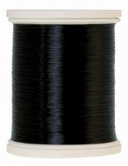 | 0416-0576 | 338.80 |  |  | Изображение
 | Прозрачная мононить TRANSFIL METTLER, 200 м, 100% полиамид, №70 |  |  |  | 338.80 | упак | 3 | Изображение
 | Прозрачная мононить TRANSFIL METTLER, 200 м, 100% полиамид, №70 | Прозрачная мононить TRANSFIL METTLER, 200 м, 100% полиамид, №70 | 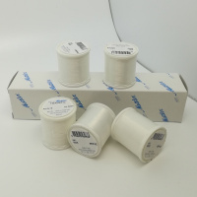 | 0416-0003 | 338.80 |  |  | Изображение
 | Прозрачная мононить TRANSFIL METTLER, 200 м, 100% полиамид, №70 |  |  |  | 338.80 | упак | 4 | Изображение
 | Резинка для бисера DN "Gamma" d 0.6 мм 10 х 18 м ±0.9 м | Резинка для бисера DN "Gamma" d 0.6 мм 10 х 18 м ±0.9 м | 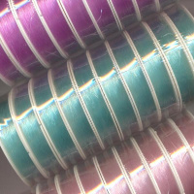 | DN | 256.20 |  |  | Изображение
 | Резинка для бисера DN "Gamma" d 0.6 мм 10 х 18 м ±0.9 м (14 белый) |  |  |  | 256.36 | упак | 9 | Изображение
 | Резинка для бисера DN "Gamma" d 0.6 мм 10 х 18 м ±0.9 м (19 черный) |  |  |  | 256.20 | упак | 1 | Изображение
 | Резинка для бисера DN-1 "Gamma" d 1 мм 10 х 18 м ±0.9 м | Резинка для бисера DN-1 "Gamma" d 1 мм 10 х 18 м ±0.9 м | 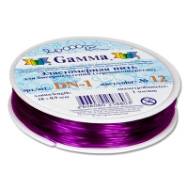 | DN-1 | 311.10 |  |  | Изображение
 | Резинка для бисера DN-1 "Gamma" d 1 мм 10 х 18 м ±0.9 м (01 красный) |  | 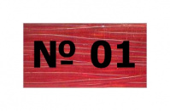 |  | 392.70 | упак | 1 | Изображение
 | Резинка для бисера DN-1 "Gamma" d 1 мм 10 х 18 м ±0.9 м (13 медный) |  | 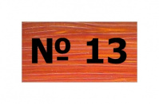 |  | 392.70 | упак | 1 | Изображение
 | Резинка для бисера DN-1 "Gamma" d 1 мм 10 х 18 м ±0.9 м (19 черный) |  | 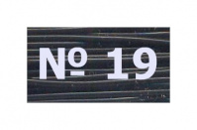 |  | 311.10 | упак | 2 | Изображение
 | Спандекс без оплетки DS "Gamma" d=1 мм, 10х18 м ± 0.9 м, №18 белый | Спандекс без оплетки DS "Gamma" d=1 мм, 10х18 м ± 0.9 м, №18 белый | 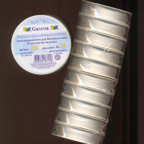 | DS/18 | 404.25 |  |  | Изображение
 | Спандекс без оплетки DS "Gamma" d=1 мм, 10х18 м ± 0.9 м, №18 белый |  |  |  | 404.25 | упак | 5 | Изображение
 | Спандекс без оплетки DS "Gamma" d=1 мм, 18 м ± 0.9 м, №19 черный | Спандекс без оплетки DS "Gamma" d=1 мм, 18 м ± 0.9 м, №19 черный | 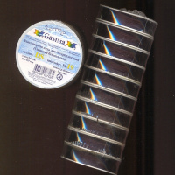 | DS/19 | 404.25 |  |  | Изображение
 | Спандекс без оплетки DS "Gamma" d=1 мм, 18 м ± 0.9 м, №19 черный |  |  |  | 404.25 | упак | 5 | Изображение
 | Спандекс без оплетки DSB "Gamma" d 1 мм 100 м ±5 м | Спандекс без оплетки DSB "Gamma" d 1 мм 100 м ±5 м | 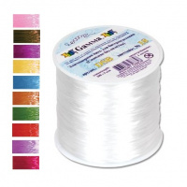 | DSB | 108.00 |  |  | Изображение
 | Спандекс без оплетки DSB "Gamma" d 1 мм 100 м ±5 м (№18 белый) |  |  |  | 108.00 | шт | 7 | Изображение
 | Спандекс без оплетки DSB "Gamma" d 1 мм 100 м ±5 м (№19 черный) |  |  |  | 120.00 | шт | 2 | Изображение

